NO.1
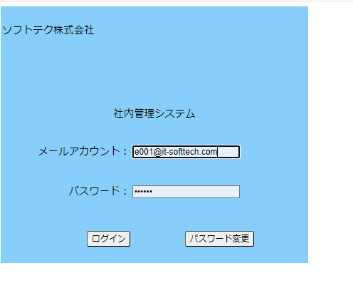
No.1初期表示ー社内管理システム機能画面
 | テストデータNo.1でログイン | 社内管理システム機能画面表示

NO.2
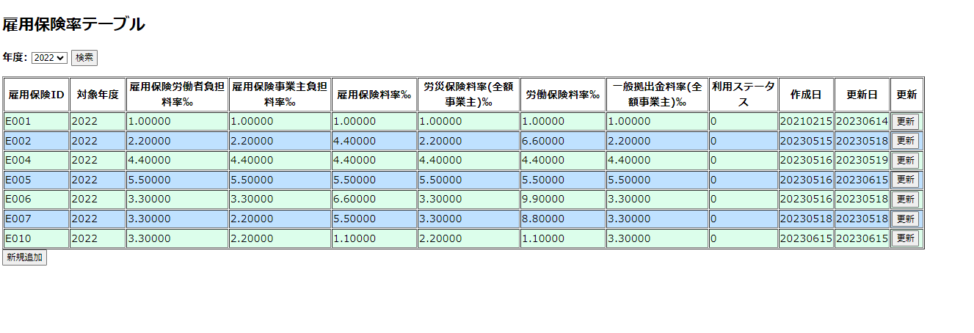
NO.2
 | 対象年度に(2022)を入力して検索ボダン押す

 | 入力した2022のデータが表示

